Sheet1
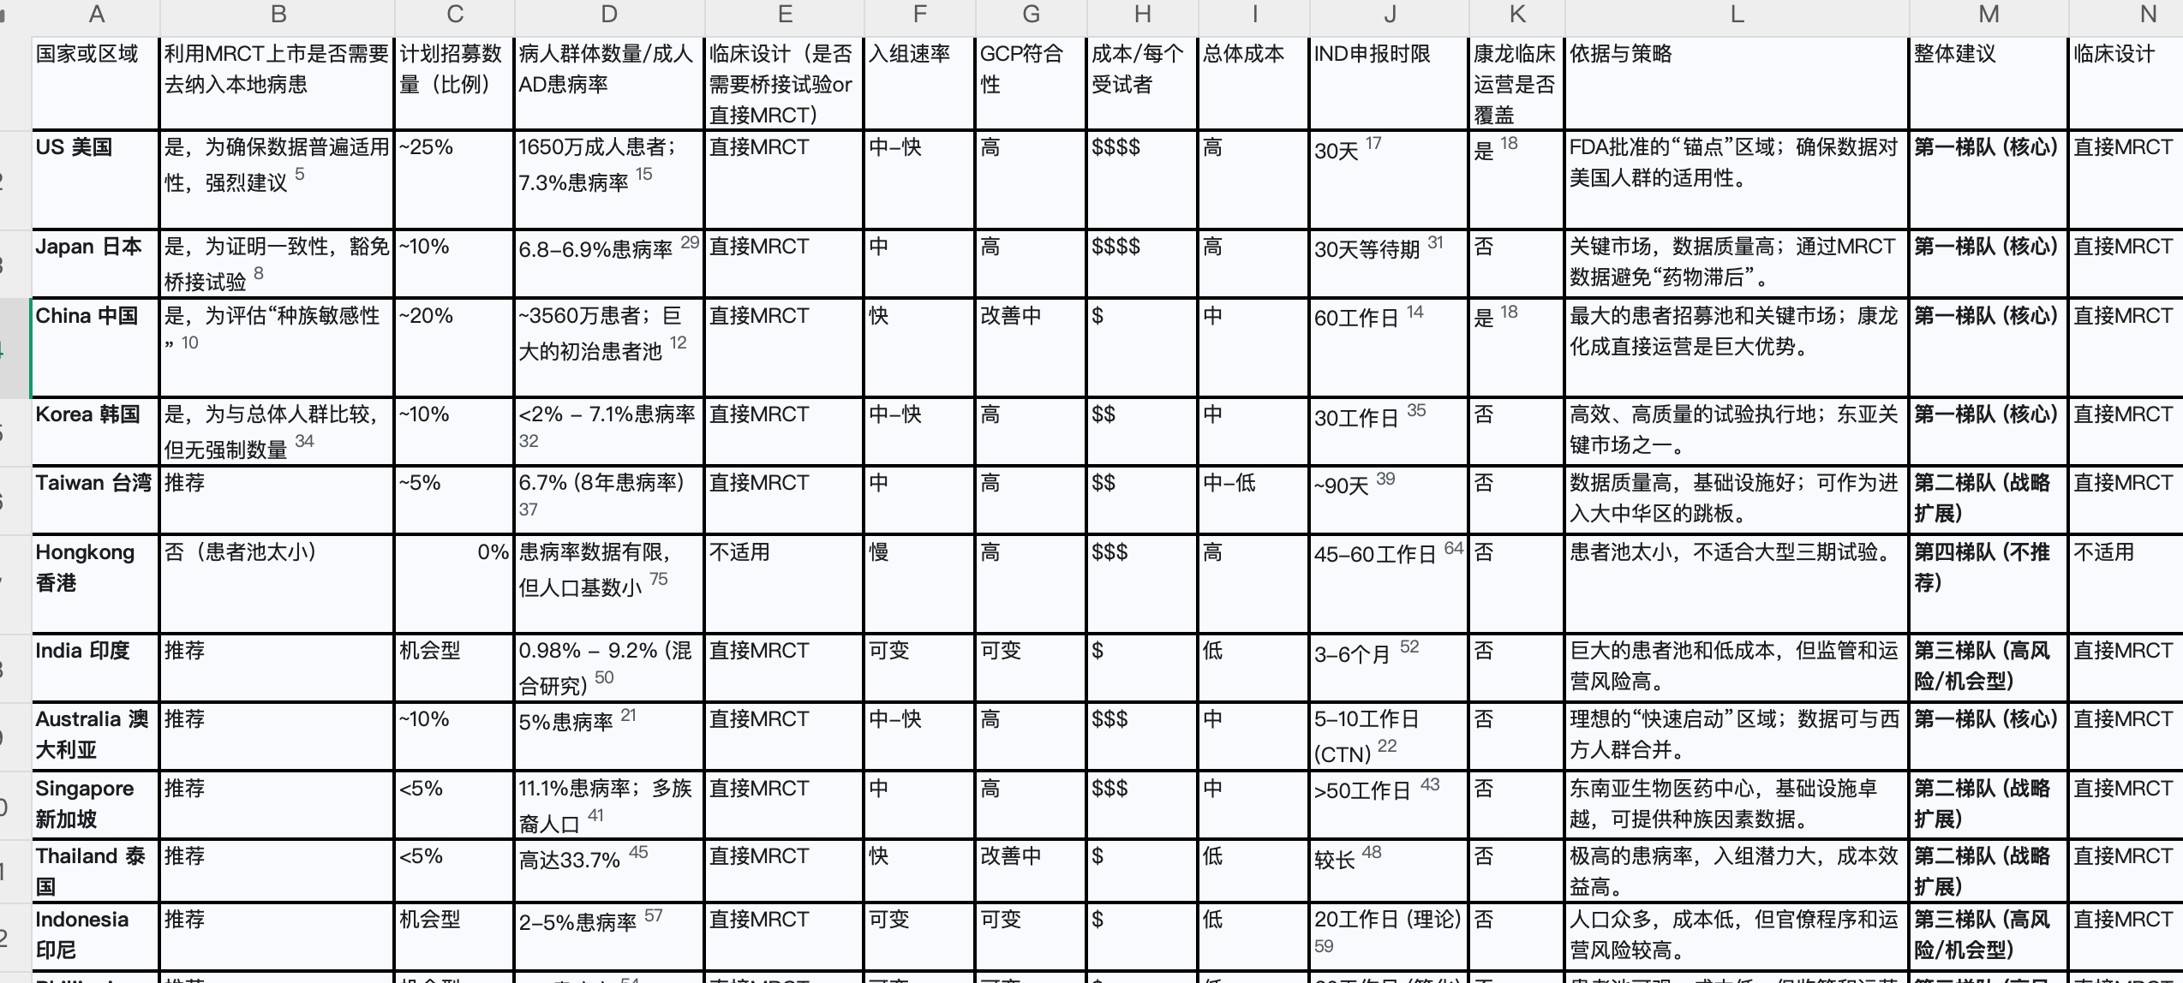
国家或区域 | 利用MRCT上市是否需纳入本地病患 | 计划招募数量（比例） | 病人群体数量 | 成人AD患病率 | 临床设计 | 入组速率 | GCP符合性 | 成本/每个受试者 | 总体成本 | IND申报时限 | 依据与策略 | 置信度 | 整体建议
--- | --- | --- | --- | --- | --- | --- | --- | --- | --- | --- | --- | --- | ---
中国 🇨🇳 | 是（鼓励纳入中国患者） | ~15–20%样本量（如≥100–200例） | 约7000万患者【69:8†source】 | 成人~2.5% | 建议早期中国桥接研究（PK/PD），III期采用全球MRCT；无中国数据则需附加本地试验, | 快（入组率约为美国的2–3倍）【69:6†source】 | 符合中国GCP 2020（ICH同步）；伦理审查必需 | 约3.4万美元/例（~美国的36%）【69:6†source】,【69:5†source】 | 随样本量线性增长；示例：200例约680万美元；总体成本显著低于欧美 | CTA审批60个工作日默示许可【69:6†source】 | 依据：NMPA《药品注册管理办法》及CFDA MRCT指南（2015年第2号）；策略：同步全球研发，确保中国样本量充足 | 高 | 强烈建议将中国受试者纳入MRCT（样本占比不少于15%）；如无则需在中国补充桥接试验，遵循ICH E17优化方案设计
美国 🇺🇸 | 否（无硬性本地纳入要求）【69:9†source】 | 无比例要求（确保总体数据适用于美人群即可）【69:9†source】 | 约2600万患者【69:8†source】 | 成人~4.9%【69:2†source】 | 接受全球MRCT数据；如仅境外数据，须符合适用性及GCP等标准，无需额外桥接【69:9†source】 | 中（入组速度一般） | 符合ICH-GCP及21 CFR等法规，IRB伦理审批必需 | 约6–7万美元/例（成本全球最高）【69:6†source】 | 总体费用极高（例如300例约2100万美元） | IND默认30天生效 | 依据：21 CFR 314.106 等法规【69:9†source】；策略：确保外部数据符合FDA标准，无需专门本地试验 | 高 | 注重数据质量和人群适用性，无须专设美国组但建议MRCT涵盖美籍患者以提高审评效率
日本 🇯🇵 | 是（倾向纳入日本人群） | 通常约占全球样本的10%（如50例/500例） | 数百万患者（人口1.25亿） | 成人~2.1%【69:2†source】 | 倾向全球同步试验且需足够日籍受试者；如全球数据日籍样本不足，需在日本开展桥接试验验证剂量和疗效 | 慢（入组速率较低） | 符合日本GCP（基于ICH）；需伦理委员会批准 | 约与欧美相当（单例费用高，语言及质量要求增成本) | 本地桥接研究增加总体成本和时间 | CTN递交后通知，无正式审批等待（约30天内启动） | 依据：PMDA临床试验通知要求及ICH E5民族因素指南 ；策略：MRCT中预留≥10%日本样本，提前开展剂量桥接以减少上市延迟 | 高 | 尽早与PMDA沟通计划，在MRCT中纳入足够日本受试者；若全球数据缺乏日本人群，则需补充日本桥接试验以支持申请
欧盟 🇪🇺 | 否（无明确本地病例比例要求） | 无固定要求（通常MRCT覆盖欧盟多国中心） | 约2000万患者（EU总人口4.5亿） | 成人~4.4%【69:1†source】 | 接受多区域试验数据，只要符合ICH-GCP和EMA标准；单纯境外数据亦可考虑，但一般MRCT会包含欧盟受试者 | 中（招募速度中等，各国差异大） | 符合ICH-GCP和EU CTR伦理规定；各国伦理审批必需 | ≈美国（每例费用高昂） | 总体成本高（例如300例约1500万美元） | CTA评估时限约60天 | 依据：EU《临床试验法规》536/2014；策略：MRCT尽量涵盖主要欧盟国家，通过CTIS集中申报提升审批效率 | 高 | 建议MRCT涵盖欧盟主要国家以满足EMA数据要求；遵循欧盟伦理和数据保护规定，确保试验质量满足上市评审
韩国 🇰🇷 | 是（倾向有本地数据）【69:4†source】 | 无硬性数值（建议适当纳入韩国受试者支持上市） | 数十万–百万患者（人口5200万） | 成人估计~3%【69:8†source】 | 如无韩国受试者数据，监管通常要求提供桥接试验以评估外籍数据适用性【69:4†source】 | 中（中心能力强，入组速度适中） | 符合ICH-GCP（MFDS为ICH成员）；需本地IRB批准 | 中等（每例成本约为美国的60–70%） | 总体成本适中 | CTA审批约30–60天 | 依据：MFDS药品注册指南；策略：MRCT中尽量纳入韩国病例，否则需开展本地桥接试验佐证 | 中 | 建议在MRCT中包括韩国受试者。如无本地数据，则需设计韩国桥接研究以满足监管要求并加快批准进程
印度 🇮🇳 | 过去要求（本地III期），现部分豁免 | 无固定要求（MRCT包含印度中心可提前获取本地数据） | 数千万患者（全球病例数最高国家之一）【69:3†source】 | 成人估计~2–5%（南亚地区最高）【69:3†source】 | 以往需在印开展III期试验；2024年起对已在美欧日澳加上市且疗效显著的新药可豁免本地试验，直接批准上市 | 快（基数大，入组相对迅速） | 符合印度GCP（2019 NDCTR）；伦理审批严格并要求受试者补偿 | 低（每例成本为美国的30–40%）【69:5†source】 | 总体成本低（同规模试验成本约为西方的一半） | CTA审批约90天 | 依据：《新药和临床试验规则》（2019）及2024豁免新规；策略：对于已在主要国家上市的新药，可申请豁免本地试验快速上市 | 高 | 若属重大创新药且已在欧美等获批，可依据外部数据豁免本地试验、加速上市；否则建议在MRCT中预先纳入印度患者满足监管和市场需求
澳大利亚 🇦🇺 | 否（接受海外试验数据） | 无要求（可选纳入澳洲中心，利用快速通道） | 数百万患者（人口2560万） | 成人估计~5%（接近欧美） | 无须强制本地试验；TGA可依据美国/欧盟数据批准（有简化途径），亦提供CTN机制参与全球试验 | 中（招募能力较好） | 遵循ICH-GCP；采用CTN伦理审批制度 | 中高（每例成本接近欧美，CTN节省部分管理费） | 总体成本较高（本地试验成本与西方类似） | 试验启动快（CTN伦理批准后即时开始） | 依据：澳洲TGA指导原则（对标ICH）；策略：主要国家已批准的药品可经TGA优先审评上市；早期研发可利用CTN在澳开展试验 | 高 | 对全球研发友好，无须专门本地临床即可注册；善用其CTN快速启动和税收优惠开展早期试验，加速AD新药开发
新加坡 🇸🇬 | 否（认可国际多中心数据） | 无要求（通常依赖他国审评结果） | 患者人数较少（人口570万） | 成人估计~5%（城市化影响） | HSA对已在欧美批准药物可快速注册（凭国外数据）；未获国外批准的新药也接受MRCT数据，无需额外本地III期 | 中（医疗水平高但患者基数小） | 符合ICH-GCP；伦理审查遵循HSA要求 | 中高（每例成本接近发达国家水平） | 总体成本较高（纳入本地中心主要为收集亚洲数据） | CTA审批~30天 | 依据：HSA药品注册指导；策略：通常经区域监管互认快速上市，无需额外本地试验 | 中 | 已在欧美上市者可凭现有数据申请新加坡上市；MRCT是否纳入本地中心可灵活决定，对上市审批影响不大
香港 🇭🇰 | 否（采用国际审批及数据） | 无要求（上市多基于美欧等批准） | 患者人数有限（人口750万） | 成人估计~5% | 注册主要互认国外批准（认可FDA/EMA等核准药品）；无强制本地试验，特殊情况可要求本地数据 | 中（本地临床研究有限） | 遵循ICH-GCP原则；需卫生署临床试验证书 | 高（香港试验成本接近欧美） | 总体成本高（本地中心少，运营成本昂贵） | 临床试验证书审批约60天 | 依据：香港卫生署注册指引；策略：凭FDA/EMA等国际数据即可申报上市，必要时进行小规模本地验证试验 | 中 | 利用国际数据即可在港注册，无须额外MRCT样本；仅当对本地人群有效性存在疑虑时再考虑桥接试验
台湾 🇹🇼 | 是（要求民族桥接评估） | 无明确比例（全球试验无台籍则需桥接评估或试验） | 患者规模较小（人口2400万） | 成人估计~2–3% | TFDA实行桥接研究评估（依据ICH E5）判断境外数据适用性，必要时需在台补充试验方可上市 | 中（招募能力一般） | 符合ICH-GCP；伦理审查遵循台湾法规 | 中等（成本低于欧美，略高于大陆） | 总体成本适中 | IND审批约60天 | 依据：台湾“桥接试验评估”制度；策略：尽早申请桥接豁免，如境外数据充分则免本地试验，否则需纳入台籍受试者开展MRCT/本地III期 | 高 | 应在全球开发阶段考虑台湾族群数据；如无台湾受试者则提前向CDE咨询桥接试验要求，以免影响上市时限
泰国 🇹🇭 | 否（接受国际数据） | 无要求（可依赖他国III期数据） | 患者规模较大（人口7000万） | 成人估计~3% | 泰国FDA对已在先进国家上市药物倾向接受其试验数据，无需额外本地III期；未获国际认可的新药可能要求在泰开展试验 | 中（中心集中于曼谷） | 符合ICH-GCP；伦理委员会多中心协调 | 低（每例费用约为美国的50%以内） | 总体成本低 | CTA审批~60天 | 依据：泰国药品注册指南；策略：利用国际数据直接申请上市，针对本地高发病可在上市后补充研究 | 中 | 已有国际数据则不强制本地试验；建议关注本地用药背景，如有需要可在上市后开展小规模本地研究验证
印度尼西亚 🇮🇩 | 否（接受国际数据） | 无要求 | 患者规模巨大（人口2.7亿） | 成人估计~2–3% | BPOM可根据国际MRCT结果审批新药，无强制本地试验；若主要数据来自相近人群则无需额外研究 | 中（城市中心具备一定招募能力） | 符合ICH-GCP；伦理审查遵循当地规定 | 低（人力成本低，每例费用远低于美国） | 总体成本很低 | CTA审批~60天 | 依据：印尼药品注册规定；策略：优先采用全球数据提交注册，如有本地公共卫生需求再考虑补充试验 | 中 | 借助全球试验数据即可注册上市，无须单独在印尼开展III期；着重确保提交数据符合GCP并涵盖东南亚人群特征
菲律宾 🇵🇭 | 否（接受国际数据） | 无要求 | 患者规模适中（人口1.1亿） | 成人估计~3% | 菲律宾FDA通过国际试验数据审批新药，推行审评“依赖”机制，无需强制本地III期【69:7†source】 | 中（经验丰富的研究中心较少） | 符合ICH-GCP；伦理审查依FDA规定 | 低（每例成本显著低于西方） | 总体成本低 | CTA审批~60天（可基于境外批准加速） | 依据：菲律宾2024监管号令（认可严格监管机构数据）【69:7†source】；策略：充分利用国际认可数据，加快AD新药引进 | 中 | 基本无需本地临床试验即可注册上市（尤指已在美欧获批者）；重视申请资料完整性，遵循依赖审批流程快速获准

